Sheet1
 |  |  |  | 节点数目 |  |  | 829 | 4,165 | 29,652 | 33,696 | 62,561 | 75,877 | 63,392 | 1,134,890 | 1,624,991 |  |  |  |  |  |  | 453 | 154908 | 465017 | 75879 | 260 | 6434 | 281903 | 13844 | 16167 | 21048 | 1749596
 |  |  |  | 边数目 |  |  | 1,473 | 13,087 | 84,781 | 180,811 | 147,878 | 405,739 | 816,831 | 2,987,624 | 15,473,043
 |  |  |  | 最大度 |  |  | 25 | 286 | 310 | 1,383 | 95 | 3,044 | 1,098 | 28,754 | 27,224
 |  |  |  | 平均度 |  |  | 3.55 | 6.28 | 5.72 | 10.73 | 4.73 | 10.69 | 25.77 | 5.27 | 19.04
 |  |  |  | 直径（最长最短） |  |  | 10 | 11 | 5.72 | 11 | 11 | 15 | 15 | 24 | 24 |  |  |  |  |  |  |  | 9
 |  |  |  | 平均最短路径 |  |  | 5.04 | 4.16 | 4.68 | 4.03 | 5.96 | 4.4 | 4.31 | 5.55 | 5.19 |  |  |  |  |  |  |  | 5.1743
 |  |  |  | 平均局部聚类系数(ig) |  |  | 0.0079 | 0.0698 | 0.0086 | 0.7081 | 0.0101 |  |  |  |  |  |  |  |  |  |  |  | 0.048
 |  |  |  | 同配系数（r） |  |  | -0.1645 | -0.2016 | 0.0027 | -0.1165 | -0.0927 | -0.0406 | 0.1768 | -0.0369 | -0.0167 |  |  |  |  |  |  | -0.226 | -0.1803
 |  |  |  | 模块度（Q） |  |  | 0.6158 | 0.5028 | 0.4179 | 0.6153 | 0.5133 |  |  |  |  |  |  |  |  |  |  | 0.441 | 0.6276
 |  |  |  |  |  |  | FINDER |  |  |  |  |  |  |  |  | NIRM |  |  |  | GDM |  | biological | social |  |  | information |  |  | technique
 |  |  |  |  |  | Vaild | Crime | HI-II-I4 | Digg | Enron | Gnutella31 | Epinions | Facebook | YouTube | Flickr | PPI | Ca-GrQc | Corruption | Innivation | citeseer |  | arenas-meta | douban | munmun twi | soc-Epinio | econ-wm1 | subelj jdk | web-Stanfo | gridkit-eu | gridkit-north america | roads-caliroads-sanf
 |  |  | 78000 | FINDER(2020) |  |  | 10.99 | 5.54 | 8.66 | 4.3 | 11.1 | 4.99 | 26.84 | 2.37 | 5.46

 |  |  |  | GND(2019) |  |  | 13.81 | 6.94 | 10.66 | 4.56 | 12.57 | 5.37 | 27.42 | 2.32 | 5.83
 |  |  |  | CoreHD |  |  | 11.33 | 6.06 | 8.68 | 5.14 | 11.97 | 5.46 | 27.47 | 2.44 | 6.22
 |  |  |  | BPD |  |  | 13.95 | 6.96 | 9.52 | 6.18 | 11.72 | 7.48 | 28.35 | 2.99 | 8.41
 |  |  |  | MinSum |  |  | 13.83 | 6.52 | 9.52 | 4.77 | 11.73 | 6.04 | 27.25 | 2.57 | 6.1
 |  |  |  | CI |  |  | 12.43 | 6.16 | 8.66 | 4.45 | 11.74 | 5.06 | 26.95 | 2.25 | 5.78
 |  |  |  | HAD |  |  | 11.62 | 5.76 | 8.79 | 4.52 | 11.47 | 5.2 | 27.2 | 2.41 | 5.98

 |  |  |  | NIRM(2022)

 |  |  |  | GDM(2021)

 |  |  |  | CoreGDM()
 |  |  |  | SmartCore(2024)
 |  |  |  | MIND(2025) |  |  | 9.91 | 5.05 | 8.34 | 5.01

 |  |  |  | best-iter
 |  |  | 402600 | GIN_BA_nrange_30_50_m_4 |  | 28.1
 |  | FINDER | 60000 | graphSage_BA_nrange_30_50_m_1 |  | 4.93 | 11.21 | 5.71 | 9.05 | 5.66 | 11.5 | 5.31 | 25.05 | 2.45 | OOM
 |  |  | 67800 | graphSage_BA_nrange_30_50_m_2 |  | 15.68 | 10.69 | 5.81 | 8.55 | 5.68 | 11.36 | 5.45 | 26.87
 |  |  | 75000 | graphSage_BA_nrange_30_50_m_3 |  | 22.81 | 10.66 | 6.1 | 8.56 | 4.98 | 10.66 | 5.21 | 26.71
 |  |  | 108300 | graphSage_BA_nrange_30_50_m_4 |  | 27.91 | 11.02 | 5.6 | 8.8 | 8.84 | 10.32 | 5.35 | 41.05
 |  |  | 117600 | graphSage_BA_nrange_30_50_m_5 |  | 32.05 | 10.89 | 5.63 | 8.69 | 4.48 | 10.48 | 5.1 | 26.64
 |  |  | 90900 | graphSage_BA_nrange_30_50_m_6 |  | 34.63 | 10.91 | 5.67 | 8.63 | 4.54 | 10.63 | 5.08 | 46.72
 |  |  | 43800 | graphSage_BA_nrange_50_100_m_1 |  | 3.09 | 11.28 | 5.68 | 8.71 | 4.41 | 11.76 | 5.03 | 26.71
 |  |  | 74100 | graphSage_BA_nrange_50_100_m_2 |  | 12.86 | 10.64 | 23.97 | 11.78 | 47.05 | 11.21 | 43.4 | 46.02
 |  |  | 65100 | graphSage_BA_nrange_50_100_m_3 |  | 21.15 | 10.7 | 37.68 | 36.1 | 23.58 | 15.07 | 14.31 | 47.87
 |  |  | 81900 | graphSage_BA_nrange_50_100_m_4 |  | 27.23 | 10.95 | 11.67 | 15.94 | 12.99 | 10.87 | 15.32 | 38.24
 |  |  | 70200 | graphSage_BA_nrange_50_100_m_5 |  | 30.65 | 10.96 | 13.2 | 8.66 | 46.27 | 10.65 | 39.16 | 42.78
 |  |  | 75600 | graphSage_BA_nrange_50_100_m_6 |  | 34.53 | 11.2 | 5.64 | 8.76 | 7.13 | 10.56 | 7.46 | 33.29
 |  |  | 98400 | graphSage_BA_nrange_50_70_m_4 |  | 27.35 | 10.65 | 5.98 | 8.51 | 4.8 | 11.04 | 5.22 | 36.67
 |  |  | 80100 | graphSage_BA_nrange_50_70_m_5 |  | 31.06 | 10.69 | 5.79 | 8.54 | 4.6 | 10.39 | 5.07 | 46.51
 |  |  | 91200 | graphSage_BA_nrange_50_70_m_6 |  | 33.67 | 10.68 | 5.56 | 8.58 | 4.6 | 11.1 | 5.18 | 26.2
 |  |  | 113700 | graphSage_BA_nrange_70_90_m_5 |  | 30.86 | 10.87 | 5.65 | 8.76 | 5.16 | 10.82 | 5.6 | 46.63
 |  |  | 86700 | graphSage_BA_nrange_70_90_m_6 |  | 33.04 | 10.76 | 5.53 | 8.57 | 5.34 | 10.42 | 5.28 | 28.31
 |  |  |  | graphSage_BA_nrange_90_110_m_6

 |  | FINDER_advance | 121200 | graphSage_BA_nrange_50_70_m_6_DDQN |  | 33.9 | 10.73 | 5.77 | 8.59 | 4.87 | 10.82 | 5.26 | 34.78
 |  |  | 68100 | graphSage_BA_nrange_50_70_m_6_AF | 方案1：aux_input | 34.04 | 15.64 | 6.61 | 10.72 | 10.43 | 11.25 | 6.28 | 45.36
 |  |  | 91500 | graphSage_BA_nrange_50_70_m_6_AF | 方案2: 对齐 | 34.31 | 30 | 15.76 | 24.79 | 12.81 | 35.13 | 13.5 | 37.64
 |  |  |  |  | 方案3:8全1
 |  |  | 117000 | graphSage_mix_nrange_50_70 |  |  | 23.31 | 11.68 | 16.72 | 8.59 | 11.8 | 12.32 | 34.42
 |  |  | 13500 | MoE_mix_nrange_50_70 |  |  | 11.45 | 5.56 | 8.56 | 49.97 | 10.5 | 49.92 | 49.84

 |  | FINDER_moe | 21000 | moe_BA_nrange_50_100_m_6 |  | 33.92 | 10.95 | 5.59 | 8.52 | 4.67 | 10.93 | 5.23 | 26.72 | OOM | OOM

 |  |  |  | moe_pretrained_BA_nrange_50_100_m_6
 |  | FINDER_moe_v2 | 17700 | moe_BA_nrange_50_100_m_6 |  | 33.46 | 20.21 | 10.99 | 11.98 | 10.31 | 10.97 | 5.57 | 29.75

 |  |  |  |  |  |  |  |  |  |  |  |  |  |  |  |  |  |  |  |  |  |  |  |  | 同配系数（r） | 模块度（Q）

 |  |  |  |  |  |  |  |  |  |  |  |  |  |  |  |  |  |  |  |  |  |  |  |  | -0.1645 | 0.6158
 |  |  |  |  |  |  |  |  |  |  |  |  |  |  |  |  |  |  |  |  |  |  |  |  | -0.2016 | 0.5028
 |  |  |  |  |  |  |  |  |  |  |  |  |  |  |  |  |  |  |  |  |  |  |  |  | 0.0027 | 0.4179
 |  |  |  |  |  |  |  |  |  |  |  |  |  |  |  |  |  |  |  |  |  |  |  |  | -0.1165 | 0.6153
 |  |  |  |  |  |  |  |  |  |  |  |  |  |  |  |  |  |  |  |  |  |  |  |  | -0.0927
 |  |  |  |  |  |  |  |  |  |  |  |  |  |  |  |  |  |  |  |  |  |  |  |  | -0.0406
 |  |  |  |  |  |  |  |  |  |  |  |  |  |  |  |  |  |  |  |  |  |  |  |  | 0.1768
 |  |  |  |  |  |  |  |  |  |  |  |  |  |  |  |  | 1,134,890 | 2,987,624 | 28,754 | 5.27 | 24 | 5.55 | 0.0808 |  | -0.0369
 |  |  |  |  |  |  |  |  |  |  |  |  |  |  |  |  | 1,624,991 | 15,473,043 | 27,224 | 19.04 | 24 | 5.19 | 0.1892 |  | -0.0167

 |  |  |  |  |  |  | regular | ER | WS | BA
 |  |  |  | 最大度
 |  |  |  | 平均度
 |  |  |  | 直径（最长最短）
 |  |  |  | 平均最短路径
 |  |  |  | 平均局部聚类系数

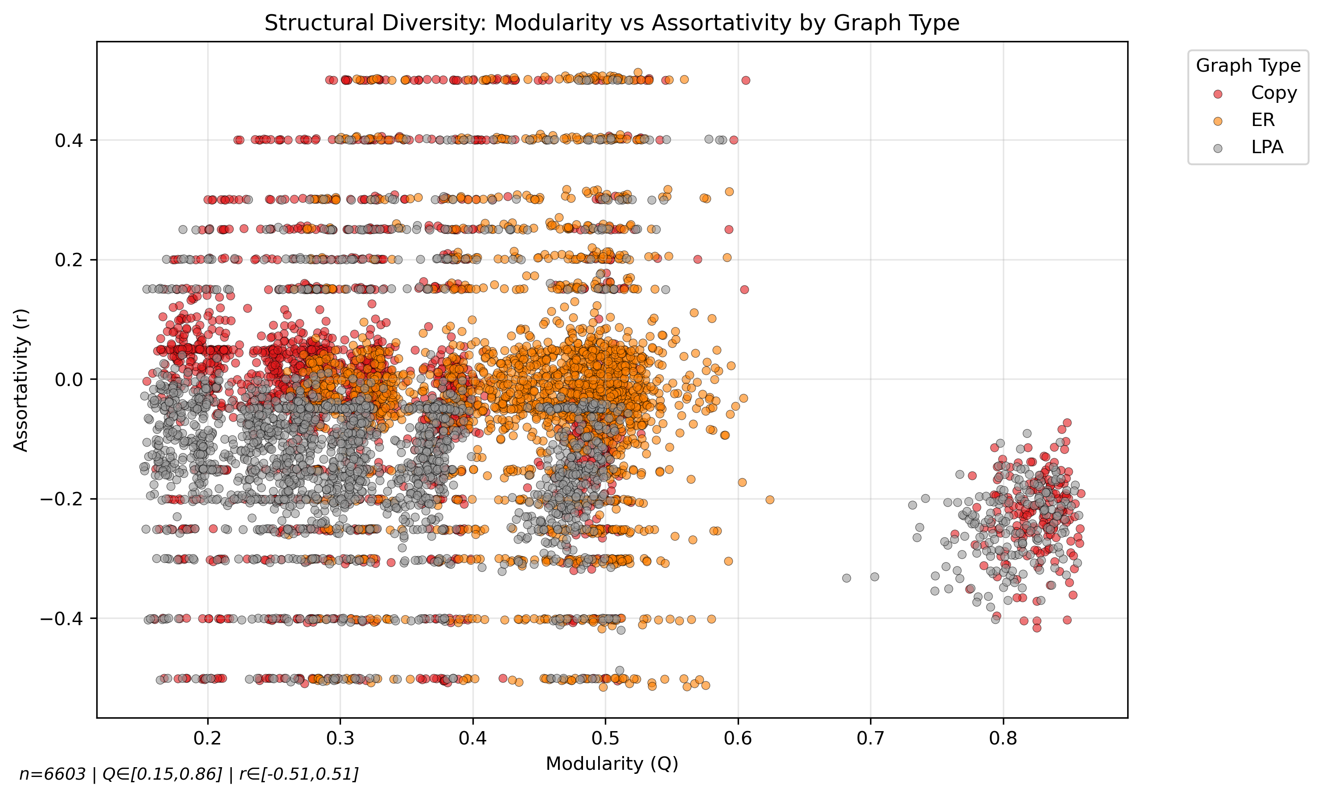

 | rewiring

100_200 | yes

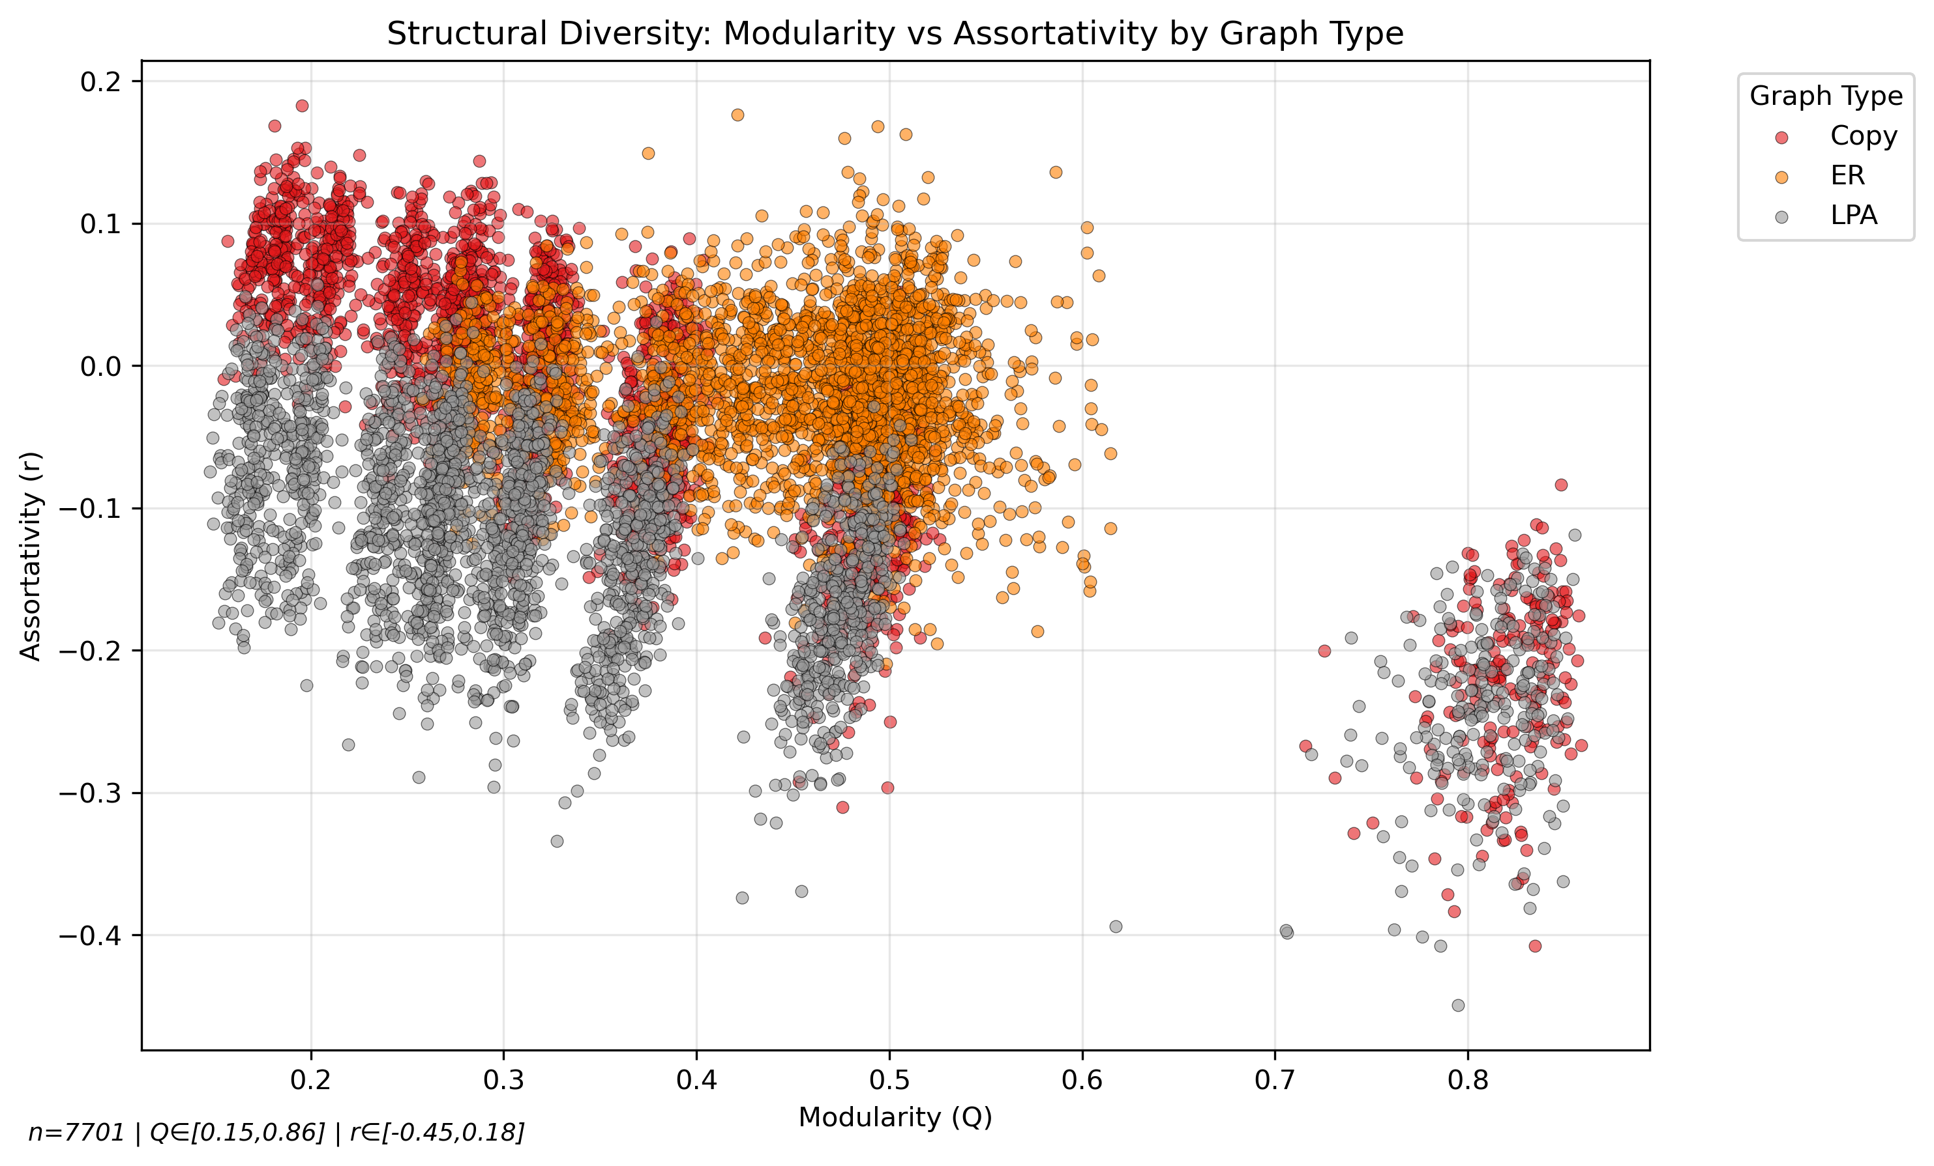
 | no

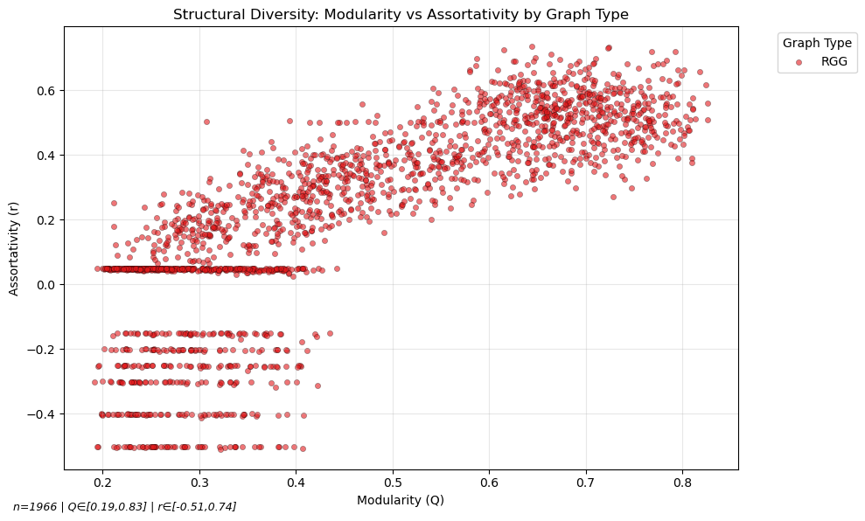

RRG | rewiring

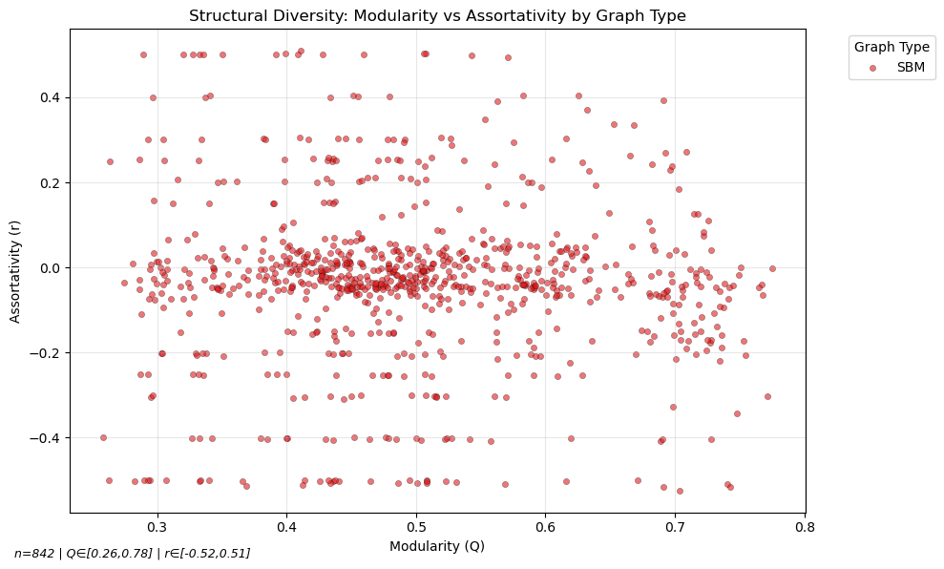

SBM

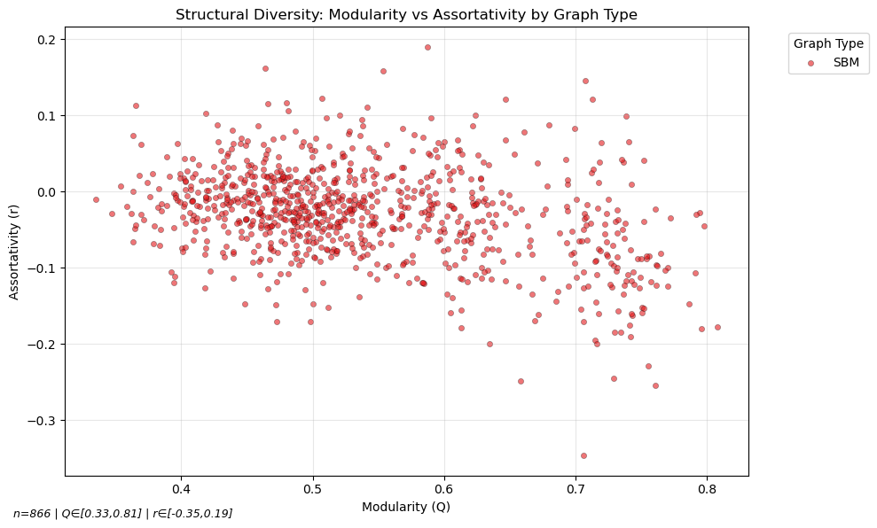
 | no

saved
train
20251208_232528 | train.out
finetune |  | dataset |  |  | warm_up | distill | teacher | lr | prior_sampling | learning_start | target_frequency | buffer_size | batch_size
finetune_20251216_003004 | finetune_1216_1.out | 200_300_LRA_COPY_ER_rewring | 7999,7h39m | 第一次微调，增大训练图大小 | \ | 0.5 | \ | 3.00E-06 | \ | 2000 | 200 | 1000000 | 64
finetune_20251216_180547 | finetune_1216_2.out | 200_300_LRA_COPY_ER_rewring | 9999,9h34m | 尝试复现第一次微调，成功 | \ | 0.5 | \ | 3.00E-06 | \ | 2000 | 200 | 1000000 | 64
finetune_20251217_145647 | finetune_1217.out | 200_300_LRA_COPY_ER_rewring | 9999,9h34m | 调大学习率 | \ | 0.5 | \ | 3.00E-04 | \ | 2000 | 200 | 1000000 | 64
finetune_20251218_185945 | finetune_RGG_20251218.out | 100_200_RGG_rewiring | 13499,8h2m | 在RGG数据上微调 | \ |  | \ | 1.00E-05 | \ | 2000 | 200 | 1000000 | 64
使用sac_finetune, rl_loss指sac中的policy_loss policy_loss 指sac中的policy_loss+ distill loss 增加老师监督，保存学生经验， 对经验中的状态对齐老师学生策略输出
finetune_20251222_000136 | finetune_SBM_20251221.out | 100_200_SBM | 6499,6h28m | 在SBM数据上微调，无老师监督 | \ | 0.5 | \ | 3.00E-05 | \ | 2000 | 200
finetune_20251222_210303 | finetune_SBM_20251222.out | 100_200_SBM | 5199,15h9m | 在SBM数据上微调，使用spectral监督 | \ | 0.5 | spectral, 0.8 | 3.00E-05 | \ | 2000 | 200 | 1000000 | 64
finetune_20251223_141913 | finetune_SBM_20251223.out | 100_200_SBM | 5199,6h22m | 在SBM数据上微调，使用betweenness监督 | \ | 0.5 | betweenness, 0.8 | 3.00E-05 | \ | 2000 | 200 | 1000000 | 64
finetune_20251231_172949 | finetune_SBM_TDE_20251231.out | 100_200_SBM | 18599,17h11m | 在SBM数据上微调，使用betweenness监督 |  |  | betweenness, 0.8 |  | TDE | 1000 |  | 500000 | 32
finetune_20260101_131746 | \ | 100_200_SBM | 6199,5h10m | 在SBM数据上微调，使用betweenness监督 |  |  |  |  |  | 2000 |  | 1000000 | 64
使用sac_finetune_prior：policy_loss指sac中的policy_loss enhanced_policy_loss 指sac中的policy_loss+ distill loss, 使用finetune_buffer保存老师和学生经验，优先采样
finetune_20251230_001358 | finetune_prior_SBM_20251230.out | 100_200_SBM | 4399,5h20m | 尝试复现上一次微调，成功，但仍旧OOM | \ | 0.8 | betweenness | 3.00E-05 | LCC | 1000 | 100
finetune_20251230_212246 | finetune_prior_SBM_20251230_2.out | 100_200_SBM | 4399,5h20m | 尝试复现上一次微调，成功，但仍旧OOM

 |  |  |  | 增加warmup phase，先只保存老师经验供学生学习，再进入后续训练

